Лист1
index.html
Головной ХТМЛ файл, который запускает JS и только
Основной JS запускается через скрипт

API.js - файл, который отвечает за взаимодействие нашего контроллера (index.js) c функционалом Джанго.
Файл содержит функцию которая формирует и отправляет запросы на сервер (джанго):
- список специалистов
- календарь специалиста /список дат для записи
- список тайм слотов на конкретную дату

index.js -основной файл запускающий функционал дж скрипт
 | этот файл решает что именно показать в зависимости от того что клиент делает
 | по умолчанию файл отображает список спкциалистов через код на строке 19:

 |  |  |  |  | Это файл для связи джанго с джава скриптом
 |  |  |  |  | запрос на сервер/джава скрипт происходит при нажатии на кнопку на экране на запрос той инфы которая лежит на сервере
 |  |  |  |  | к примеру таймслоты
 |  |  |  |  | или список специалистов
 |  |  |  |  | или их фото
list_specialist.js - отображает основную стпаницу со специалистами
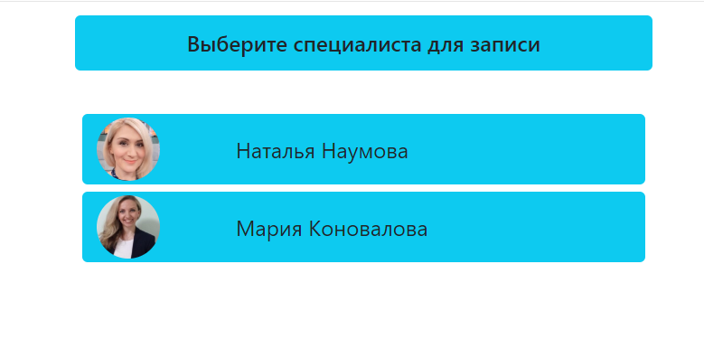
 |  |  |  |  | Если нужно будет завести нового специалиста, то он заносится в через джанго интерфейс (его фото, имя и тд), а боксик с новым специалистом отрисует джава скрипт

ДЖАНГО

 |  |  | обращается в файл index.js

typeAppointment.js - отвечает за показ кнопок и вывод на экран календаря при нажатии на специалиста
 | основной кусок кода запускает отображение кнопок: |  |  | обращается в файл index.js

 | клик на кнопки вызывает метод контролера (обращаемся в управляющий файл index.js)
calendar.js - отвечает за показ кнопок онлайн/в кабинете и календаря
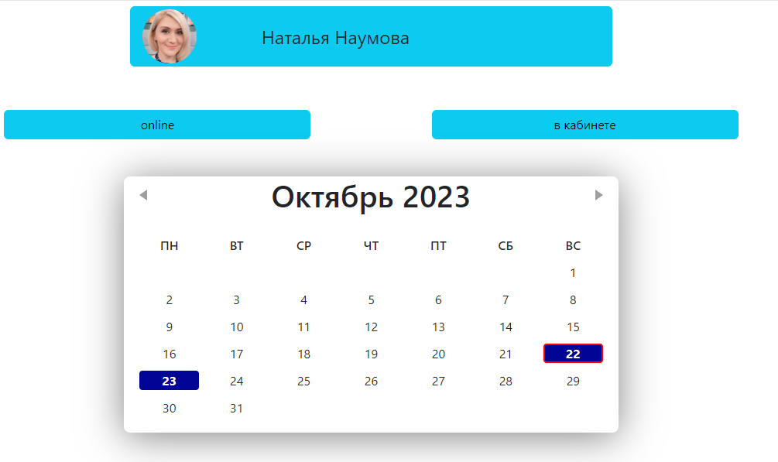

 |  | обращается в файл index.js

timeslots.js - отвечает за запуск времени для записи в календаре
 | клик на кнопку в календаре вызывает панель ниже:

 |  |  | обращается в файл index.js

appointmentSignUp.js - отвечает за запуск поля для записи
 | клик на время запускает поле ниже

appointment.js - отвечает за показ информации после записи
Внешний сервер СМС сообщений

